BDI
Acessibilidade - Anexo 01 e Edifício Principal
BENEFÍCIOS E DESPESAS INDIRETAS - BDI

BDI Edificações |  | BDI mero fornecimento
Componentes do BDI | Cálculo sem CPRB | Componentes do BDI | Cálculo sem CPRB
 | não-desonerado |  | não-desonerado
 | % considerado |  | % considerado
AC | 3.80% | AC | 2.80%
S+G | 0.80% | S+G | 0.48%
R | 1.27% | R | 0.85%
DF | 1.23% | DF | 0.85%
L | 6.78% | L | 4.52%
PIS | 0.65% | PIS | 0.65%
COFINS | 3.00% | COFINS | 3.00%
CPRB | 0.00% | CPRB | 0.00%
ISS | 2.00% | ISS | 0.00%
BDI Edificações | 21.29% | BDI mero fornecimento | 13.92%

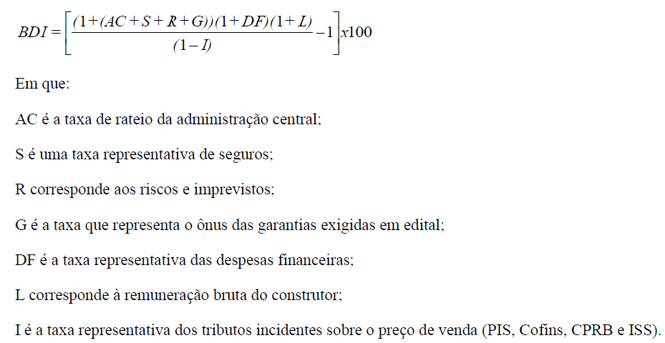

Fontes: Acórdãos 2.369/2011-TCU-Plenário e 2.622/2013-TCU-Plenário.

